Узб
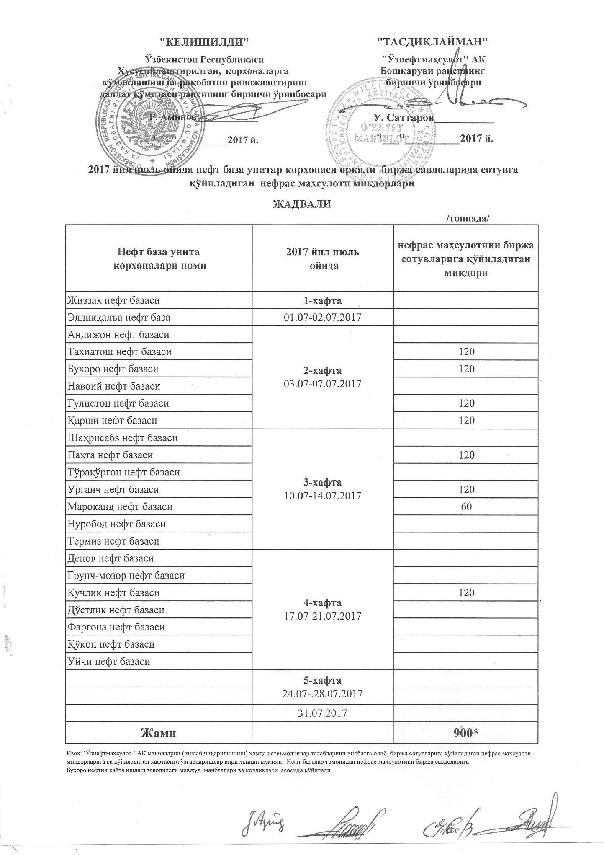
2017 йил июль ойида "Нефт база унитар корхоналари" орқали биржа савдоларида сотувга қўиладиган нефрас маҳсулоти миқдорлари ЖАДВАЛИ
 |  | /тоннада/
Нефт база унита корхоналари номи | 2017 йил июль ойида | Нефрас маҳсулотини биржа сотувларига қўйиладиган миқдори
Жиззах нефт базаси | 1-хафта 01.07-02.07.2017
Эллиққалъа нефт базаси
Андижон нефт базаси | 2-хафта 03.07-07.07.2017
Тахиатош нефт базаси |  | 120
Бухоро нефт базаси |  | 120
Навоий нефт базаси
Гулистон нефт базаси |  | 120
Қарши нефт базаси |  | 120
Шаҳрисабз нефт базаси | 3-хафта 10.07-14.07.2017
Пахта нефт базаси |  | 120
Тўрақўрғон нефт базаси
Урганч нефт базаси |  | 120
Мароқанд нефт базаси |  | 60
Нуробод нефт базаси
Термиз нефт базаси
Денов нефт базаси | 4-хафта 17.07-21.07.2017
Гурнч-мозор нефт базаси
Кучлик нефт базаси |  | 120
Дўстлик нефт базаси
Фарғона нефт базаси
Қўқон нефт базаси
Уйчи нефт базаси
 | 5-хафта 24.07-28.07.2017

 | 2017-07-31
Жами |  | 900

